Annexe 3 Recettes
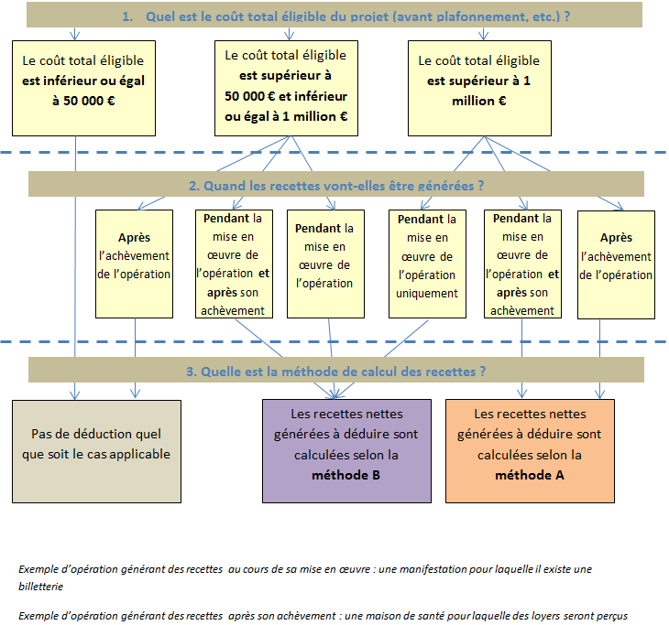




Consignes pour renseigner les feuillets :
- les cases jaunes des tableaux sont renseignées en tant que de besoin par le demandeur ;
- toutes les cases jaunes à remplir le sont avec au maximum 2 décimales (exemple : arrondir les montants financiers au centime) ;
- les cases brunes sont les cases de description des informations attendues ;
- les cases un peu grisées sont calculées à partir des informations saisies dans les cases jaunes.
 |  | N° 15650*01

« Mise en œuvre d'opérations dans le cadre de la stratégie locale de développement » TYPE D'OPERATIONS 19.2 DU PROGRAMME DE DEVELOPPEMENT RURAL DE BOURGOGNE

Annexe 3 : Recettes nettes prévisionnelles
Les feuillets de cette annexe sont à compléter obligatoirement et à fournir au guichet unique en accompagnement de la demande d'aide, sauf si l'investissement pour lequel une demande d'aide est présentée ne présentera ou ne générera aucune recette, que ce soit au cours de sa réalisation ou après son achèvement (l'engagement est alors coché que l'opération est dans ce cas), ou que l'opération se situe dans un des cas détaillés dans la présente annexe, dans lesquel il n'est pas nécessaire de calculer les recettes.

 | Cadre réglementaire et principes généraux

 | En application des articles 61 et 65 du règlement communautaire n° 1303/2013 de la Commission européenne et du Conseil, l'autorité de gestion tient compte du montant des recettes nettes générées par une opération au cours de sa mise en œuvre et le cas échéant, après son achèvement.
 | Lorsqu'une opération est dans le cas où elle génère des recettes nettes après son achèvement, les recettes nettes générées après son achèvement et au cours de sa mise en œuvre sont déduites des dépenses éligibles, sauf si le coût total éligible (avant déduction des recettes et / ou plafonnement) est inférieur à 1 million d'€ ou que l'aide attribuée l'est au titre d'un règlement de minimis, ou selon dispositions spécifiques prévues dans les textes de mise en oeuvre des règles en matière d'aides d'Etat.

 | Lorsqu'une opération n'est pas dans le cas ci-dessus et qu'elle génère des recettes nettes au cours de sa mise en œuvre et que le coût total éligible (avant déduction des recettes et / ou plafonnement) présenté est supérieur à 50 000 €, les dépenses éligibles sont calculées par déduction des recettes des dépenses éligibles, sauf si l'opération est soumise aux règles en matière d'aides d'Etat.

 | Dans quels cas fournir cette annexe et quelle méthode de calcul utiliser

